Sheet1
נתונים שנת 2022
פקודות יומן
פרטים |  |  |  |  |  | צד ימין |  | צד שמאל
1 | החברה קנתה סחורה 350,000 שח, שולם בשיק דחוי 100,000 יתרה אשראי ספקים |  |  |  |  | קניות | 350,000 | שיקים לפרעון | 100,000
 |  |  |  |  |  |  |  | ספקים | 250,000
2 | החברה שלמה 60,000 לספקים על חשבון חוב בשיק |  |  |  |  | ספקים | 60,000 | עוש | 60,000
3 | החברה מכרה סחורה 1,120,000 שח התקבל 180,000 שיק דחוי 200,000 אשראי לקוחות והיתרה העברה בנקאית |  |  |  |  | שיקים לקבל | 180,000 | מכירות | 1,120,000
 |  |  |  |  |  | לקוחות | 200,000
 |  |  |  |  |  | עוש | 740,000
4 | לקוח שילם 146,000 שח על חשבון חוב משנה קודמת בשיק דחוי |  |  |  |  | שיקים לקבל | 146,000 | לקוחות | 146,000
5 | החברה רכשה מחשב 5,000 בשיק |  |  |  |  | מחשב | 5,000 | עוש | 5,000
6 | החברה פרעה 10,000 שח עח הלוואה ועוד 2,000 שח הוצאות ריבית |  |  |  |  | הלוואה | 10,000 | עוש | 12,000
 |  |  |  |  |  | הוצאות ריבית | 2,000
7 | החברה שלמה הוצאות שכירות בשיק 30,000 |  |  |  |  | הוצאות שכירות | 30,000 | עוש | 30,000
8 | החברה שלמה שכר בשיק 96,000 שח |  |  |  |  | הוצ שכר | 96,000 | עוש | 96,000
9 | החברה שלמה הוצאות ארנונה 40,000 שח בשיק |  |  |  |  | הוצ ארנונה | 40,000 | עוש | 40,000
10 | החברה הפקידה שיק דחוי קיבלה שנה קודמת לבנק בסך 24,000 שח |  |  |  |  | עוש | 24,000 | שיקים לקבל | 24,000
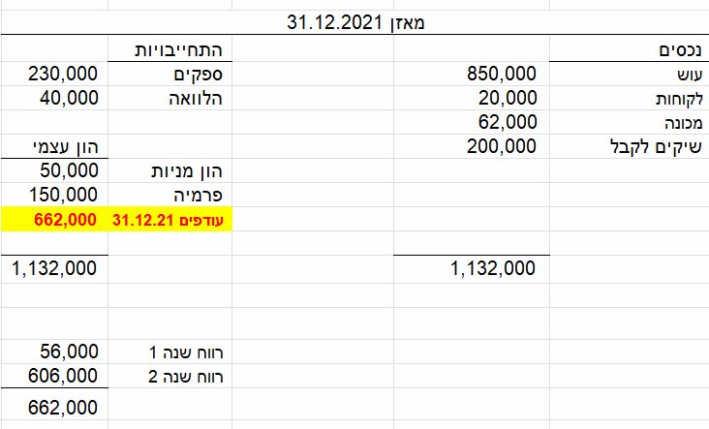
נדרש
פקודות יומן
כרטיסי טי
מאזן בוחן
דוחות כספיים (מאזן ודוח רווהפ)

 | עוש |  |  | קניות |  |  | הון מניות |  |  | פרמיה
יפ 1.1.22 | 850,000 | 60,000 |  | 350,000 |  |  |  | 50,000 | יפ 1.1.22 |  | 150,000 | יפ 1.1.22
 | 740,000 | 5,000
 | 24,000 | 12,000 |  | לקוחות |  |  | מחשב |  |  | עודפים יפ
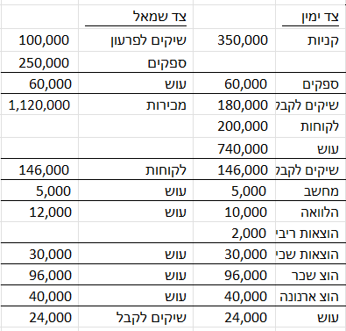
 |  | 30,000 | יפ 1.1.22 | 20,000 | 146,000 |  | 5,000 |  |  |  | 662,000 | יפ 1.1.22
 |  | 96,000 |  | 200,000
 |  | 40,000 | יס 31.12.22 | 74,000
 | 1,614,000 | 243,000 |  | מכונה |  |  | שיקים לפרעון |  |  | הוצאות שכירות
יס 31.12.22 | 1,371,000 |  | יפ 1.1.22 | 62,000 |  |  |  | 100,000 |  | 30,000

 | הוצאות ריבית |  |  | מכירות |  |  |  |  |  | הוצאות שכר
 | 2,000 |  |  |  | 1,120,000 |  |  |  |  | 96,000

 | שיקים לקבל |  |  | ספקים |  |  | הלוואה |  |  | הוצאות ארנונה
יפ 1.1.22 | 200,000 | 24,000 |  | 60,000 | 230,000 | יפ 1.1.22 | 10,000 | 40,000 | יפ 1.1.22 | 40,000
 | 180,000 |  |  |  | 250,000
 | 146,000 |  |  |  | 420,000 | יס 31.12.22 |  | 30,000 | יס 31.12.22
יס 31.12.22 | 502,000

 | מאזן בוחן 31.12.2022 |  |  |  | דוח רווח או הפסד 2022
 | פרטים | צד ימין | צד שמאל |  | מכירות |  | 1,120,000
 | עוש | 1,371,000 |  |  | קניות |  | -350,000
 | קניות | 350,000 |  |  | הוצאות שכירות |  | -30,000
 | הון מניות |  | 50,000 |  | הוצאות ריבית |  | -2,000
 | פרמיה |  | 150,000 |  | הוצאות שכר |  | -96,000
 | לקוחות | 74,000 |  |  | הוצאות ארנונה |  | -40,000
 | מחשב | 5,000 |  |  | רווח נקי |  | 602,000
 | עודפים |  | 662,000
 | מכונה | 62,000 |  |  | מאזן 31.12.2022
 | שיקים לפרעון |  | 100,000 |  | נכסים |  |  | התחייבויות
 | הוצ שכירות | 30,000 |  |  | עוש | 1,371,000 |  | שיקים לפרעון | 100,000
 | הוצ ריבית | 2,000 |  |  | לקוחות | 74,000 |  | ספקים | 420,000
 | מכירות |  | 1,120,000 |  | מחשב | 5,000 |  | הלוואה | 30,000
 | הוצ שכר | 96,000 |  |  | מכונה | 62,000 |  |  | 550,000
 | שיקים לקבל | 502,000 |  |  | שיקים לקבל | 502,000 |  | הון עצמי
 | ספקים |  | 420,000 |  |  |  |  | הון מניות | 50,000
 | הלוואה |  | 30,000 |  |  |  |  | פרמיה | 150,000
 | הוצ ארנונה | 40,000 |  |  |  |  |  | עודפים 31.12.22 | 1,264,000
 |  | 2,532,000 | 2,532,000
 |  |  |  |  |  | 2,014,000 |  |  | 2,014,000

 |  |  |  |  | דוח ייעוד רווחים לשנת 2022

 |  |  |  |  | עודפים תחילת שנה 1.1.2022 |  | 662,000
 |  |  |  |  | רווח השנה |  | 602,000
 |  |  |  |  | עודפים לסוף שנה 31.12.2022 |  | 1,264,000

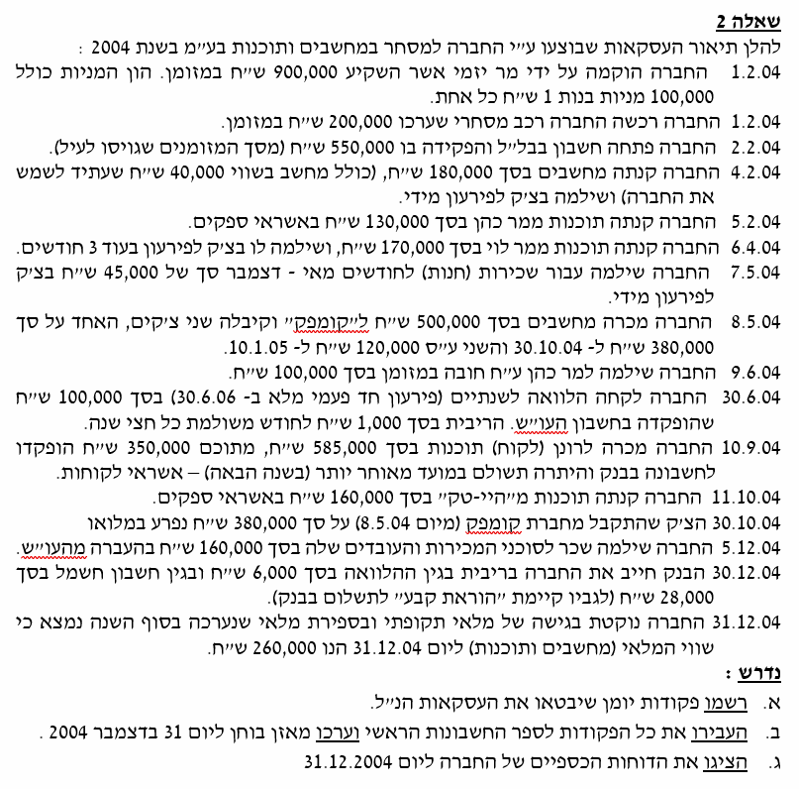
תרגיל 2

 | פרטים |  | צד ימין |  | צד שמאל
 | 1.2.04 |  | עוש | 900,000 | הון מניות | 100,000
 |  |  |  |  | פרמיה | 800,000
 | 1.2.04 |  | רכב | 200,000 | עוש | 200,000
 | 2.2.04 |  | עוש | 550,000 | עוש | 550,000
 | 4.2.04 |  | קניות | 140,000 | עוש | 180,000
 |  |  | מחשב | 40,000
 | 5.2.04 |  | קניות | 130,000 | ספקים | 130,000
 | 6.4.04 |  | קניות | 170,000 | שיקים לפרעון | 170,000
 | 7.5.04 |  | הוצאות שכירות | 45,000 | עוש | 45,000
 | 8.5.04 |  | שיקים לקבל | 500,000 | מכירות | 500,000
 | 9.6.04 |  | ספקים | 100,000 | עוש | 100,000
 | 30.6.04 |  | עוש | 100,000 | הלוואה | 100,000
 | 10.9.04 |  | עוש | 350,000 | מכירות | 585,000
 |  |  | לקוחות | 235,000
 | 11.10.04 |  | קניות | 160,000 | ספקים | 160,000
 | 30.10.04 |  | עוש | 380,000 | שיקים לקבל | 380,000
 | 5.12.04 |  | הוצאות שכר | 160,000 | עוש | 160,000
 | 30.12.04 |  | הוצאות ריבית | 6,000 | עוש | 34,000
 |  |  | הוצאות חשמל | 28,000
 | 31.12.04 |  | מלאי סגירה - מאזן | 260,000 | מלאי סגירה - רווח והפסד | 260,000

